商品信息
COCO Living Space｜磁吸封口夹新款装饰冰箱贴磁贴收纳高级薯条夹
来源：COCO_Living_Space_Shopee全量审计_持续更新.xlsx｜工作表：高销量商品｜Excel第16行｜商品ID：22869914248

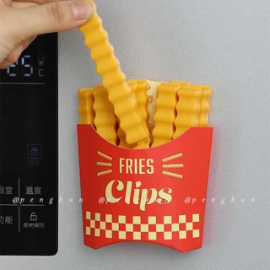
字段 | 内容 | 商品主图
序号 | 110
商品主图 | 见右侧嵌入主图
商品ID | 22869914248
商品中文名称 | 磁吸封口夹新款装饰冰箱贴磁贴收纳高级薯条夹
商品标题 | French Fries Sealing Clip Refrigerator Sticker Magnetic Clip Snack Sealing Clip Food Small Plastic Bag Seasoning Sealing Strip Magnetic Adsorption Storage Box Sealed Moisture-Proof Fresh-Keeping
Shopee链接 | https://shopee.com.my/French-Fries-Sealing-Clip-Refrigerator-Sticker-Magnetic-Clip-Snack-Sealing-Clip-Food-Small-Plastic-Bag-Seasoning-Sealing-Strip-Magnetic-Adsorption-Storage-Box-Sealed-Moisture-Proof-Fresh-Keeping-i.115498741.22869914248
近月销量显示 | 5 Sold/Month
近月销量下限 | 5
列表价格显示 | RM7.59
列表最低价(MYR) | 7.59
列表评分 | 4.8
累计总销量显示 | 5k+ Sold
累计总销量下限 | 5,000
是否精确 | FALSE
详情价格显示 | RM7.59
详情价(MYR) | 7.59
详情评分 | 4.8
评论覆盖 | 51
好评主题 | 51
差评/风险主题 | 51
图片来源URL | https://down-my.img.susercontent.com/file/sg-11134201-7qvg4-li1regmcf9a0f6@resize_w320_nl.webp
1688链接 | https://detail.1688.com/offer/1052511589383.html?share_token=W30t7kC5lqXVBaGgOikFE5ROJ1DQCN76QZ9s0+XbG4muJZfxzWl9Dg%3D%3D&__share_id=ded0b441-fcb3-4779-ace0-c6df6fd14a26&rpg-cnt=share.offerDetail&offerId=1052511589383&__zhi_token=xUG68yd64nRae&spm=a262eq.8992535%2F20260802.5103953.0&forcePC=1785670014270
颜色/规格 | 冰箱贴＋12支夹子
长宽高
重量(g) | 150
单个成本 | 1.59
单个运费 | 2.20
国内段总价 | 3.79
国际头程
总成本估算
利润估算
预计毛利率估算
3个成本
3个运费
国内段总价2
国际头程2
总成本估算2
利润估算2
预计毛利率估算2
5个成本
5个运费
国内段总价3
国际头程3
总成本估算3
利润估算3
预计毛利率估算3
8个成本
8个运费
国内段总价4
国际头程4
总成本估算4
利润估算4
预计毛利率估算4

